Sheet2
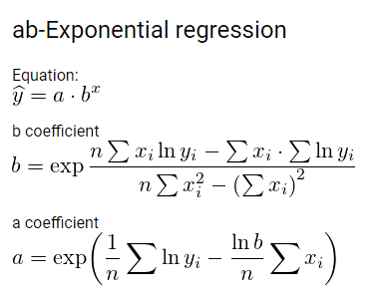
x | y | ln(y) | X^2 | XY | y' | g
1 | 2.1750 | 0.7770 | 1.0000 | 0.7770 | 2.1789 | 0.0039
2 | 3.7870 | 1.3316 | 4.0000 | 2.6631 | 3.8145 | 0.0275
3 | 6.7000 | 1.9021 | 9.0000 | 5.7063 | 6.6777 | 0.0223
4 | 11.7110 | 2.4605 | 16.0000 | 9.8421 | 11.6901 | 0.0209
5 | 20.4950 | 3.0202 | 25.0000 | 15.1009 | 20.4649 | 0.0301
6 | 35.9040 | 3.5808 | 36.0000 | 21.4851 | 35.8263 | 0.0777
7 | 62.7890 | 4.1398 | 49.0000 | 28.9785 | 62.7182 | 0.0708
8 | 109.9600 | 4.7001 | 64.0000 | 37.6009 | 109.7958 | 0.1642
9 | 192.4190 | 5.2597 | 81.0000 | 47.3371 | 192.2108 | 0.2082
10 | 336.7500 | 5.8193 | 100.0000 | 58.1934 | 336.4883 | 0.2617
11 | 589.3000 | 6.3789 | 121.0000 | 70.1683 | 589.0633 | 0.2367
12 | 1,031.0000 | 6.9383 | 144.0000 | 83.2594 | 1,031.2265 | 0.2265
13 | 1,800.9500 | 7.4961 | 169.0000 | 97.4489 | 1,805.2864 | 4.3364
14 | 3,157.9870 | 8.0577 | 196.0000 | 112.8077 | 3,160.3717 | 2.3847
15 | 5,525.7660 | 8.6172 | 225.0000 | 129.2577 | 5,532.6121 | 6.8461 | 9,685.5051
120.0000 | 12,887.6930 | 70.4793 | 1,240.0000 | 720.6264 | 12,900.4255 | 14.9175
8.0000 | 859.1795 | 4.6986 | 82.6667 | 48.0418 | 860.0284 | 0.9945

a | 0.2189 | 1.2446561814
b | 0.5600 | 1.7506206804

y | 4.6986
x | 8.0000
e | 10009.8796%

